상점 메인화면
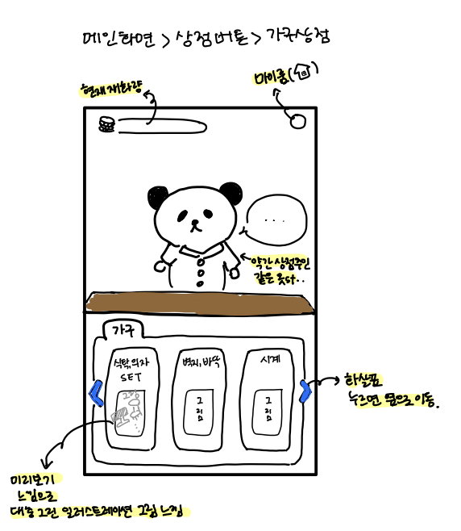
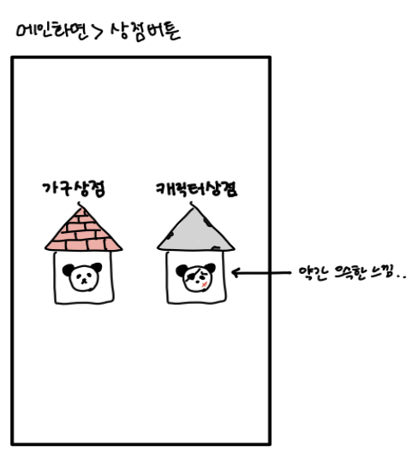
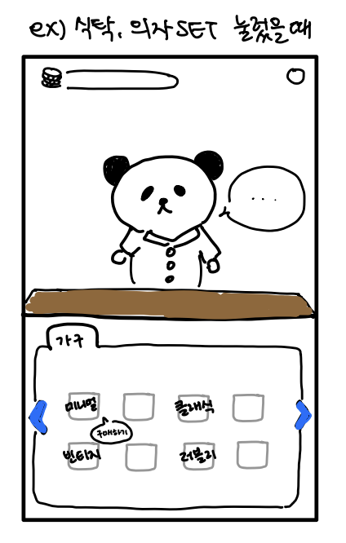
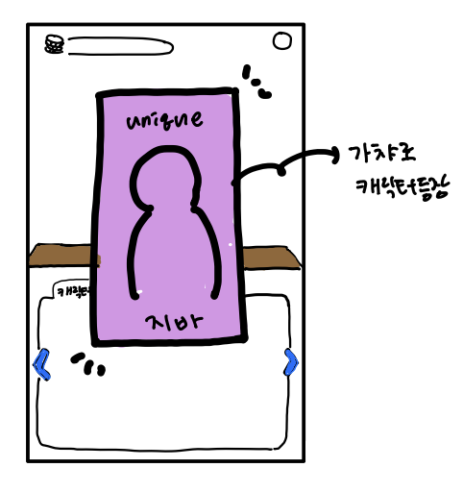
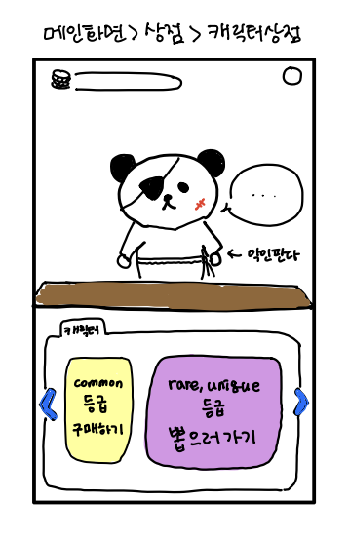
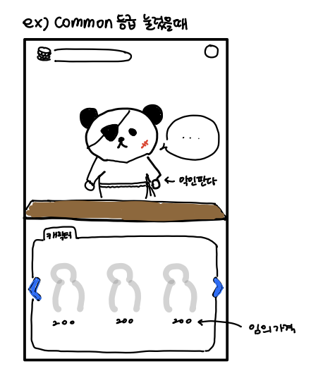
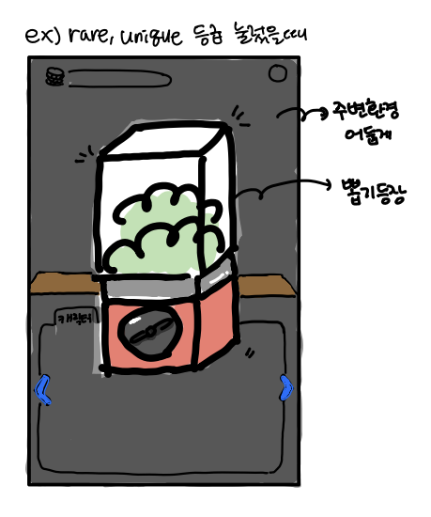
1. 상점에 들어가는 방법
게임 메인화면 하단에 위치해 있는 상점 버튼을 누르면 두가지 상점 아이콘(가구 상점, 캐릭터 상점)이 등장한다.
2. 상점 설명
2.1 가구상점
1)최상단 왼쪽에는 현재 재화량이 표시된다. 오른쪽에는 마이룸 버튼이 표시된다.
2)상점 중앙에는 판다가 간단한 멘트로 하단 메뉴에 대해 보충 설명해준다.
ex)"마음에 드는 테마로 마이룸을 꾸며보게나"
3)가구 메뉴에는 [식탁,의자 SET], [벽지,바닥], [시계] 등 마이룸을 꾸밀 수 있는 요소들을 나누어 판매한다.
4)메뉴를 누르면 해당 가구들이 병렬적으로 보여진다.
5)병렬적으로 놓여진 가구 중 하나를 누르면 가구 아이콘이 살짝 커지고 구매하기 버튼이 생성된다. 다시 아무 여백을 누르면 아이콘이 원래 사이즈로 돌아오고 구매하기 버튼이 사라진다.
2.2 캐릭터상점
1)최상단 왼쪽에는 현재 재화량이 표시된다. 오른쪽에는 마이룸 버튼이 표시된다.
2)상점 중앙에는 판다가 간단한 멘트로 하단 메뉴에 대해 보충 설명해준다.
ex)"친구들을 구해보게나.."
3)캐릭터 메뉴에는 common(확정구매), [rare, unique](가챠)를 나누어 판매한다.
4)'common 등급 구매하기 ' 메뉴를 누르면 common 등급 캐릭터 3종이 병렬적으로 보여지며 캐릭터 아래에는 가격이 표시된다.
5)'rare, unique 등급 뽑으러 가기' 메뉴를 누르면 주변이 어두워지면서 뽑기 아이콘이 나오고, 후에 확률표에 따라 나온 캐릭터가 등장한다.

